Цінова Пропозиція Додаток №3
 |  |  |  |  |  | Додаток №3 до Запиту №3342NM

 | Форма фінансової пропозиції

(Назва Учасника), надає свою фінансову пропозицію щодо участі у закупівлі брендованих промоційних сувенірів з метою укладення річної угоди для забезпечення потреб ТЧХУ.
Відомості про підприємство |  | Повне найменування учасника – суб’єкта господарювання
 |  | Ідентифікаційний код за ЄДРПОУ або реєстраційний номер облікової картки платника податків
 |  | Реквізити (адреса - юридична та фактична, телефон, факс, телефон для контактів, e-mail, розрахунковий рахунок)
Відомості про особу (осіб), які уповноважені представляти інтереси Учасника |  | (Прізвище, ім’я, по батькові, посада, контактний телефон).
Учасники, для повноцінної участі у процедурі закупівлі, ОБОВ’ЯЗКОВО забов'язані надати: · по окремих позиціях - фізичний (живий) зразок товарів, · по інших позиціях - фотоматеріали (фото) запропонованої продукції. Перелік позицій, за якими необхідно надати зразки та/або фотоматеріали, наведено в цьому Додатку. Взірці приймаються за адресою м. Київ, вул. Ділова, буд. 3, Національний Комітет Товариства Червоного Хреста України. Їх ненадання є підставою для відхилення пропозиції як такої, що не відповідає умовам закупівлі. Кінцева дата прийняття взірців 07.10.2026р. 18:00. Надані зразки будуть повернуті постачальнику після завершення цієї закупівлі.
Вказані параметри (технологія друку, матеріали) допускають еквівалент. Еквівалент - товар/технологія, що має не гірші функціональні, якісні та експлуатаційні характеристики.
Вимоги до надання фото продукції, що пропонує Учасник до розгляду:
1. Фото повинне мати високу якість, щоб усі деталі були добре видимі.
2. Фото продукції має бути виконано з декількох ракурсів.
3. Використовуйте добре освітлення, щоб показати кольори та текстури товару максимально точно.
№ п/п | Технічні характеристики та опис |  | Пропозиція учасника |  | Кількість, залежно від замовлення | Ціна за одиницю, (з урахуванням всіх податків і зборів)*/** | Фактичний строк виготовлення для зазначеного тиражу, календарних днів

 | Найменування*** | Технічний опис виробів | Візуалізація пропозиції | Надаючи пропозицію, Учасник повинен зазначити фактичні характеристики запропонованої продукції за кожною позицією.
ЛОТ-1
1 | 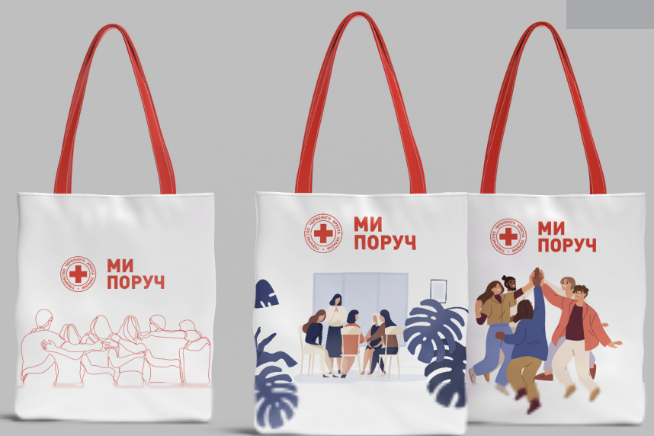 Сумка-шопер з брендуванням в асортименті | Матеріал основи – бавовна , бязь високої щільності, не нижче 200г/м2. Колір сумки – натуральна бавовна. Розміри основи: ширина – 380 мм, висота 450 мм, застрочені кути для надання дна – 40 мм. Матеріал ручки – поліестер. Розміри ручки: довжина – 700 мм, ширина – 40 мм. Колір ручки – червоний 485С. Вимоги до брендування: Нанесення: відповідно до візуалізації (можливий в 3 варіантах). Спосіб нанесення – шовкотрафаретний друк або еквівалент. Колірність 4+0, Колір логотипу ТЧХУ – червоний 485С. | Учасник забов'язаний надати фізичний (живий) зразок товару для ознайомлення з якістю. Нанесення брендування на зразок не є обов’язковим. | Найменування виробника ___________________ Країна походження товару ________________ Учасник повинен підтвердити та зазначити: Матеріал сумки ________________________ Щільність матеріалу, г/м²_______________ Розмір сумки, мм ________________________ Матеріал ручок ______________________ Колір сумки ____________________________ Колір ручок ___________________________ Можливість нанесення брендування відповідно до вимог Замовника___________ | До 50
 |  |  |  |  | 51-100 шт
 |  |  |  |  | 101- 300 шт
 |  |  |  |  | 301-500 шт
 |  |  |  |  | 501 - 1000 шт
 |  |  |  |  | 1001 шт. і більше
2 | 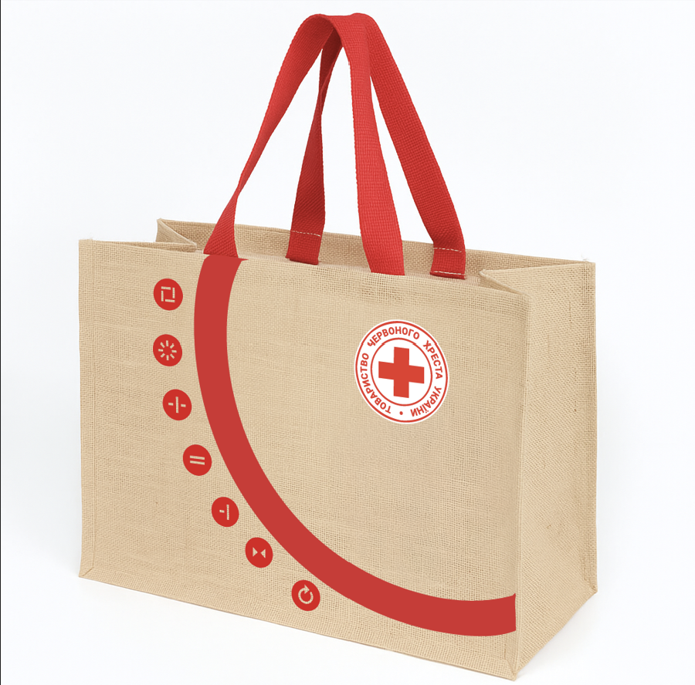 Сумка джгутова з брендуванням | Розмір(В*Д*Ш): 330x400x150 мм Матеріал: джут ламінований, високої щільності від 300 г/м2 Колір: натуральний Дно сумки підсилене жорстким вкладишем, повністю обшитим джутовою тканиною та інтегрованим у конструкцію виробу. Ручки: ремінні, з додатковою прошивкою Розмір ручок: ширина 40 мм, довжина 500 мм. Колір ручок: червоний Вимоги до брендування: Спосіб нанесення – шовкотрафаретний друк або еквівалент. Нанесення: 4+0 | Учасник забов'язаний надати фізичний (живий) зразок товару для ознайомлення з якістю. Нанесення брендування на зразок не є обов’язковим. | Країна походження товару _________________ Учасник повинен підтвердити та зазначити: Матеріал сумки ___________________ Розмір сумки (В×Д×Ш), мм __________________ Щільність матеріалу, г/м² __________________ Колір сумки _____________________ Дно сумки ___________________ Тип ручок ______________________ Колір ручок ______________________ Можливість нанесення брендування відповідно до вимог Замовника___________________ | До 50
 |  |  |  |  | 51-100 шт
 |  |  |  |  | 101- 300 шт
 |  |  |  |  | 301-500 шт
 |  |  |  |  | 501 - 1000 шт
 |  |  |  |  | 1001 шт. і більше
3 | 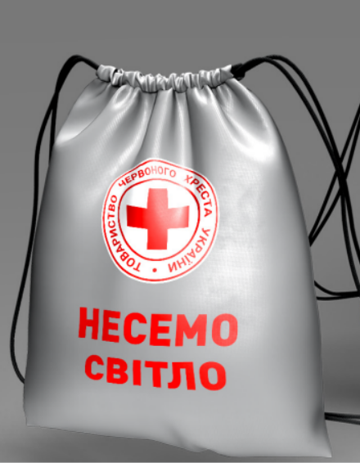 Сумка-мішок | Матеріал: поліестер 150D Oxford або інший синтетичний матеріал з аналогічними експлуатаційними характеристиками. Колір сумки: сірий та/або червоний. Розмір сумки-мішка: 300 × 400 мм (допустиме відхилення ±50 мм). Матеріал ручок: плетений нейлоновий або поліестеровий шнурок. Колір шнурка: чорний. Конструкція: шнурок забезпечує затягування сумки та використовується як плечові лямки. Брендування: згідно візуалізації. Тип нанесення: термодрук. Колірність нанесення: 4+0. Розмір і місце нанесення: відповідно до затвердженого макета Замовника. | Учасник забов'язаний надати фізичний (живий) зразок товару для ознайомлення з якістю. Нанесення брендування на зразок не є обов’язковим. | Найменування виробника _________________ Країна походження товару _______________ Учасник повинен підтвердити та зазначити: Матеріал сумки ___________________________ Розмір сумки, мм ______________________ Колір сумки _________________________ Матеріал шнурка ______________________ Колір шнурка _________________________ Конструкція (шнурок виконує функцію плечових лямок) ________________________________ Можливість нанесення брендування відповідно до вимог Замовника_______________________________ | До 50
 |  |  |  |  | 51-100 шт
 |  |  |  |  | 101- 300 шт
 |  |  |  |  | 301-500 шт
 |  |  |  |  | 501 - 1000 шт
 |  |  |  |  | 1001 шт. і більше
Загальна сума цінових показників по ЛОТ - 1, грн |  |  |  |  |  | 0.00 ₴
ЛОТ-2
1 |  Соляна грілка «Серце» | Тип виробу: багаторазова сольова грілка для рук. Форма: серце. Розмір: 90 × 90 мм (допустиме відхилення ±10 мм). Колір: червоний. Призначення: для зігрівання рук. Тип грілки: сольова, багаторазового використання. Джерело тепла: екзотермічний сольовий розчин з активатором. Температура нагрівання: 50-60 °C. Матеріал оболонки: міцний полімерний матеріал, герметичний, без пошкоджень та протікань. Конструкція: з внутрішнім металевим активатором для запуску процесу нагрівання. Брендування: згідно з візуалізацією Замовника. Розташування та розмір нанесення: відповідно до затвердженого макета Замовника. | Учасник забов'язаний надати фізичний (живий) зразок товару для ознайомлення з якістю. Нанесення брендування на зразок не є обов’язковим. | Форма виробу: _________________________________ Розмір виробу, мм: ____________________________ Колір: _______________________________________ Тип грілки (сольова, багаторазового використання): _______________________ Температура нагрівання, °С: ____________________ Наявність внутрішнього металевого активатора для запуску процесу нагрівання:☐ Так ☐ Ні Можливість нанесення брендування відповідно до вимог Замовника:☐ Так ☐ Ні Виробник: ___________________________________ | До 50
 |  |  |  |  | 51-100 шт
 |  |  |  |  | 101- 300 шт
 |  |  |  |  | 301-500 шт
 |  |  |  |  | 501 - 1000 шт
 |  |  |  |  | 1001 шт. і більше
2 | 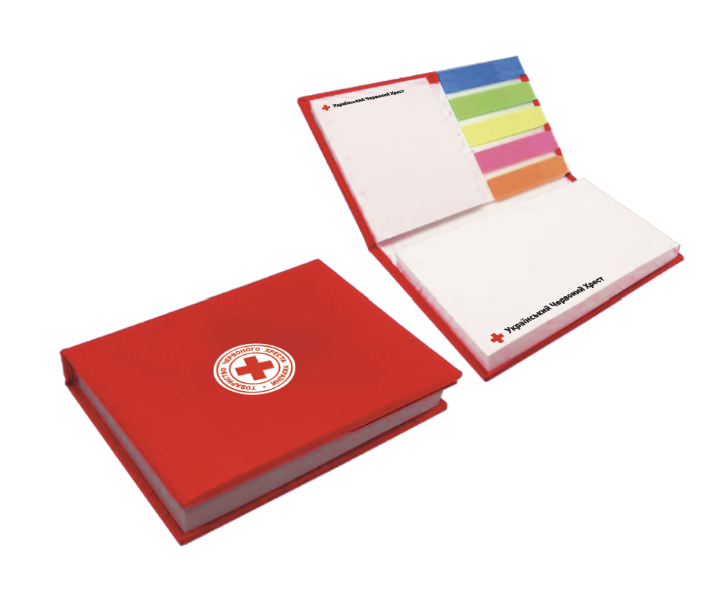 Блокнот з відривними листами | Основа (обкладинка): Розмір: 105 × 75 × 13 мм Матеріал: палітурний картон Колір: червоний (Pantone 485С) Друк: 1+0 Ламінування: матове, 1+0 (зовнішня сторона) Блок стікерів №1: Тип: стікери типу Post-it Розмір: 100 × 75 мм Кількість аркушів у блоці: 100 л. Друк: 3+0 Додатково: загальний друк по набору 3+0 (з одного боку, три кольори) Блок стікерів №2: Тип: стікери типу Post-it Розмір: 50 × 75 мм Кількість аркушів у блоці: 25 л. Друк: 3+0 Додатково: загальний друк по набору 3+0 (з одного боку, три кольори) Закладки: Матеріал: ПЕТ (прозорий пластик) Розмір кожної закладки: 5 × 20 мм Кількість кольорів: різнокольорові (набір з декількох кольорів, не менше 4) | Учасник забов'язаний надати фізичний (живий) зразок (аналогічного) товару для ознайомлення з якістю. Нанесення брендування на зразок не є обов’язковим. | Розмір обкладинки, мм: ________________________ Матеріал обкладинки: _________________________ Колір обкладинки: ____________________________ Наявність матового ламінування: ☐ Так ☐ Ні Розмір блоку стікерів №1, мм: _________________ Кількість аркушів у блоці стікерів №1: ________ Розмір блоку стікерів №2, мм: _________________ Кількість аркушів у блоці стікерів №2: ________ Матеріал закладок: ___________________________ Розмір закладок, мм: _________________________ Закладки різнокольорові: ☐ Так ☐ Ні Можливість нанесення брендування відповідно до вимог Замовника: ☐ Так ☐ Ні Виробник: ___________________________________ | До 50
 |  |  |  |  | 51-100 шт
 |  |  |  |  | 101- 300 шт
 |  |  |  |  | 301-500 шт
 |  |  |  |  | 501 - 1000 шт
 |  |  |  |  | 1001 шт. і більше
3 |  Антистрес "серце" з брендуванням | Форма виробу: серце Матеріал: вспінений ПУ Розміри: 7 x 6,7 х 5,4 см (допустиме відхилення +/-2см) Колір: Червоний та/або білий Вимоги до брендування: Нанесення логотипу: тамподрук або еквівалент, 1+0 Колірність друку: червоний та/або білий | Учасник забов'язаний надати реальне ФОТО товару Нанесення брендування на зразок не є обов’язковим. | Форма виробу: _________________________________ Матеріал: _____________________________________ Розміри, см: __________________________________ Колір: ________________________________________ Можливість нанесення логотипу методом тамподруку або еквівалентним методом: ________________________________________________ Виробник: _____________________________________ Країна походження: ____________________________ Можливість брендування відповідно до вимог Замовника: ☐ Так ☐ Ні | До 50
 |  |  |  |  | 51-100 шт
 |  |  |  |  | 101- 300 шт
 |  |  |  |  | 301-500 шт
 |  |  |  |  | 501 - 1000 шт
 |  |  |  |  | 1001 шт. і більше
Загальна сума цінових показників по ЛОТ - 2, грн |  |  |  |  |  | 0.00 ₴
ЛОТ-3
1 | 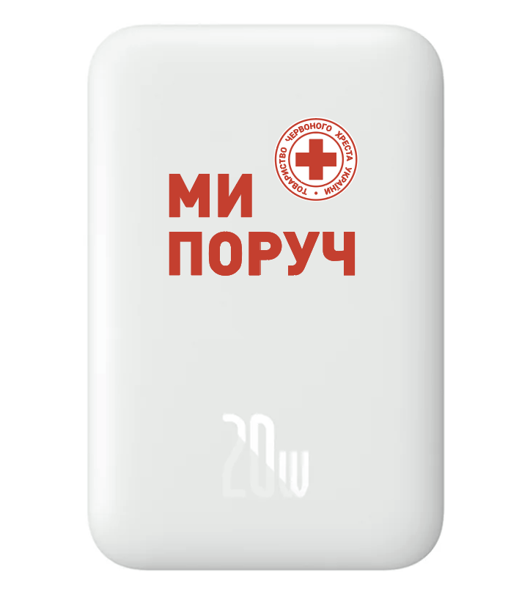 Повербанк 10000mAh 20W з брендуванням | Ємність акумулятора: 10 000 мА·год Тип акумулятора: літій-полімерний (Li-Pol) або еквівалент. Підтримка бездротового заряджання за стандартом Qi. Наявність магнітної фіксації сумісних пристроїв (MagSafe або еквівалентна технологія). Максимальна вихідна потужність: через кабельне підключення: не менше 20 Вт; бездротове заряджання: відповідно до стандарту Qi. Підтримка протоколів швидкого заряджання Power Delivery (PD) та/або Quick Charge (QC 3.0) чи еквівалентних. Призначення: заряджання мобільних телефонів, планшетів, смарт-годинників, фітнес-браслетів та інших сумісних пристроїв. Інтерфейси: Вхідний роз'єм: USB Type-C. Вихідний роз'єм: USB Type-C. Підтримка заряджання через кабель та бездротовим способом. Індикація: Наявність індикатора рівня заряду акумулятора. Матеріал корпусу: пластик, метал або їх комбінація. Колір: світлий (бежевий або еквівалентний) та/або темно-сірий (або еквівалентний). Комплектація: зовнішній акумулятор; кабель для заряджання; інструкція користувача або гарантійний талон (за наявності). Гарантійний строк: 12 місяців Вимоги до брендування: нанесення згідно макетів наданих замовником Колірність: 4+0 (на лицевій стороні пристрою) | Учасник забов'язаний надати фізичний (живий) зразок товару для ознайомлення з якістю. Нанесення брендування на зразок не є обов’язковим. | Найменування виробника ____________________ Торговельна марка _____________________ Модель (артикул) товару __________________ Країна походження товару __________________ Учасник повинен підтвердити та зазначити: Ємність акумулятора, мА·год _________________ Тип акумулятора ___________________________ Наявність функції бездротового заряджання (Qi або еквівалент)______________________________ Наявність магнітної фіксації сумісних пристроїв (MagSafe або еквівалент)_______________________________ Максимальна вихідна потужність через кабельне підключення, Вт______________________________ Підтримувані протоколи швидкого заряджання____________________________ Тип та кількість вхідних і вихідних роз'ємів _______________________________ Наявність індикатора рівня заряду: ☐ Так ☐ Ні Матеріал корпусу ____________________ Колір виробу ________________________ | До 50
 |  |  |  |  | 51-100 шт
 |  |  |  |  | 101- 300 шт
 |  |  |  |  | 301-500 шт
 |  |  |  |  | 501 - 1000 шт
 |  |  |  |  | 1001 шт. і більше
2 | 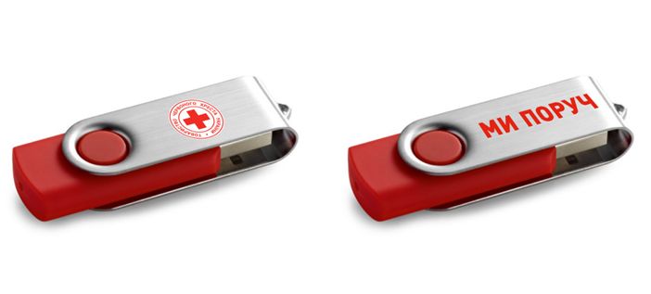 USB флеш накопичувач з брендуванням 64 Гб | Обсяг пам'яті пристрою – 64 Гб. USB 3.0 або вище Колір - червоний зі сріблястим ковпачком. Матеріал: пластиковий корпус та металевий ковпачок. Додатково: вушко для кріплення до брелока, поворотний ковпачок. Вимоги до брендування: на кришечці з однієї сторони нанесено логотип ТЧХУ, з іншого боку - напис "МИ ПОРУЧ". Нанесення: уф -друк або еквівалент Колірність 2+1. | Учасник забов'язаний надати реальне ФОТО товару Нанесення брендування на зразок не є обов’язковим. | Торговельна марка _____________________ Модель (артикул) товару ______________ Країна походження товару ________________ Учасник повинен підтвердити та зазначити: Обсяг пам'яті пристрою, ГБ ____________ Інтерфейс _________________________ Колір ______________________________ Матеріал корпусу __________________ Додаткові елементи ______________ Можливість нанесення брендування відповідно до вимог Замовника___________ | До 50
 |  |  |  |  | 51-100 шт
 |  |  |  |  | 101- 300 шт
 |  |  |  |  | 301-500 шт
 |  |  |  |  | 501 - 1000 шт
 |  |  |  |  | 1001 шт. і більше
3 | 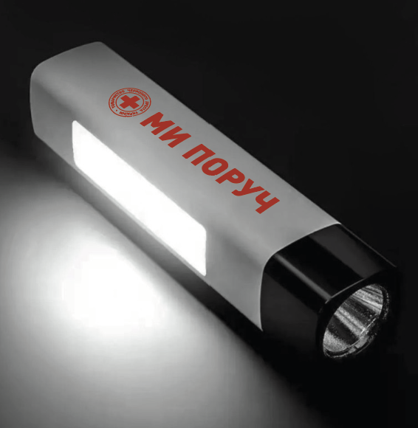 Ліхтарик акумуляторний з брендуванням | Основні характеристики Колір корпусу: білий. Матеріал корпусу: ABS-пластик, стійкий до ударів. Джерело світла: світлодіод (LED). Світловий потік: не менше 200 лм. Живлення: акумулятор ємністю не менше 800 мА·год. Заряджання: через USB. Режими освітлення: основне світло; бічне світло COB. Кількість режимів роботи: не менше 3, зокрема: яскравий, середній, економний. Комплектація ліхтар;USB-кабель для заряджання; упаковка (коробка). Вимоги до брендування: Метод нанесення логотипу: тамподрук або еквівалент Кількість кольорів: 1–2 Високий контраст до кольору корпусу | Учасник забов'язаний надати фізичний (живий) зразок товару для ознайомлення з якістю. Нанесення брендування на зразок не є обов’язковим. | торговельна марка (за наявності)_______________; модель (артикул) товару__________________; країна походження товару_________________. Колір корпусу __________________ Матеріал корпусу _______________ Світловий потік, лм ____________ Тип та ємність акумулятора ______ Кількість режимів роботи ________ Спосіб заряджання _____________ | До 50
 |  |  |  |  | 51-100 шт
 |  |  |  |  | 101- 300 шт
 |  |  |  |  | 301-500 шт
 |  |  |  |  | 501 - 1000 шт
 |  |  |  |  | 1001 шт. і більше
Загальна сума цінових показників по ЛОТ - 3, грн |  |  |  |  |  | 0.00 ₴
Примітка: вартість одиниці продукції та загальну вартість пропозиції потрібно заповнювати у гривнях, зазначаючи цифрове значення, яке має не більше двох знаків після коми.
* Товариство Червоного Хреста України є громадською неприбутковою організацією і просить надати максимальні знижки на товар, вказаний у ціновому запиті.
**Ціна, запропонована учасником, повинна включати повну вартість доставки продукції до замовника, а також усі податки, збори та інші обов’язкові платежі.
*** Заявлена ціна продукції, згідно партії має бути фіксованою протягом всього терміну дії договору, починаючи з дати надання цінової пропозиції.
****Учасник зобов'язаний зазначити ціну за одиницю товару за кожним із визначених цінових діапазонів. Незаповнення будь-якого цінового діапазону розцінюється як невідповідність вимогам Запиту та є підставою для відхилення пропозиції.
***** Закупівля відбувається окремими лотами
Орієнтовна сума договору складатиме: по ЛОТ 1 - 1 500 000,00 грн по ЛОТ 2 - 1 500 000,00 грн по ЛОТ 3 - 5 500 000,00 грн
 | Умови оплати (зазначити)________________________(пропозиція постачальника)
Обов’язкова вимога для участі в конкурсі - менеджер закріплений за НК ТЧХУ.
Учасник повинен зазначити уповноважену контактну особу (закріпленого менеджера), яка буде здійснювати оперативну комунікацію із Замовником протягом строку дії Річної угоди, приймати замовлення, погоджувати макети, контролювати виконання замовлень та інформувати щодо статусу їх виконання. ПІБ: ___________________________ Посада: ________________________ Телефон: _______________________ Електронна пошта: ________________ Резервний контакт (за наявності): ____________
Ми погоджуємось, що всі витрати, пов’язані здоставкою товару, завантажувально-розвантажувальними роботами здійснюються за рахунок Постачальника за наданою адресою вказаною в Запиті.
Ми ознайомлені та погоджуємося з Умовами типового Договору ТЧХУ (Додаток №6 до Запиту).
Ми погоджуємося, що зазначені ціни є фіксованими протягом строку дії Річної угоди та включають усі витрати, пов'язані з виготовленням, пакуванням, доставкою та іншими супутніми витратами.
Ми погоджуємося з умовами, що Ви можете відхилити нашу чи всі надані пропозиції, та розуміємо, що Ви не обмежені у прийнятті будь-якої іншої пропозиції з більш вигідними для Вас умовами.
Ми погоджуємось зафіксувати цінову пропозицію протягом 90 днів календарних днів з моменту подачі
Подаючи свою пропозицію ми підтверджуємо повну комплектацію та відповідність умовам зазначеним у Запиті.
Цінова пропозиція подається у форматі PDF (з підписом уповноваженої особи та печаткою, за наявності) та додатково у редагованому форматі Excel (*.xlsx).

 | Керівник організації/ФОП:____________________________ ( ____________________)
 | МП підпис ПІБ

Додаток №4_Брендування
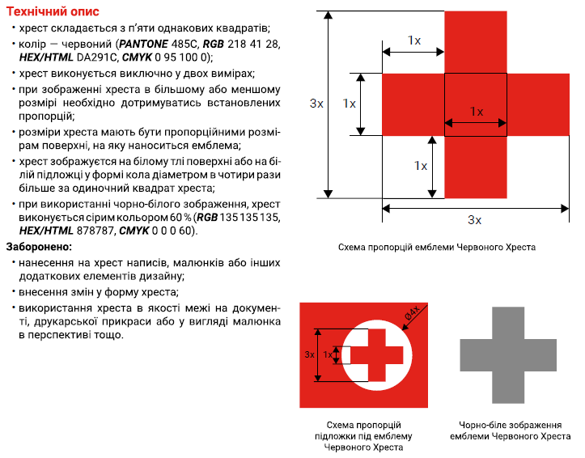
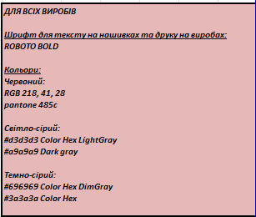
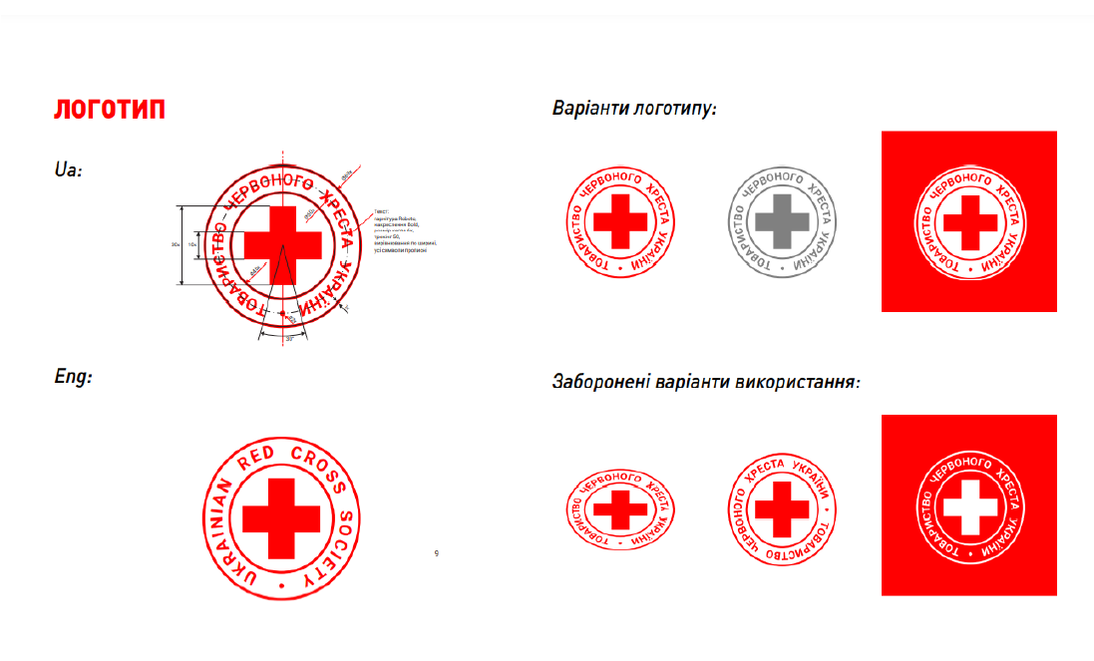
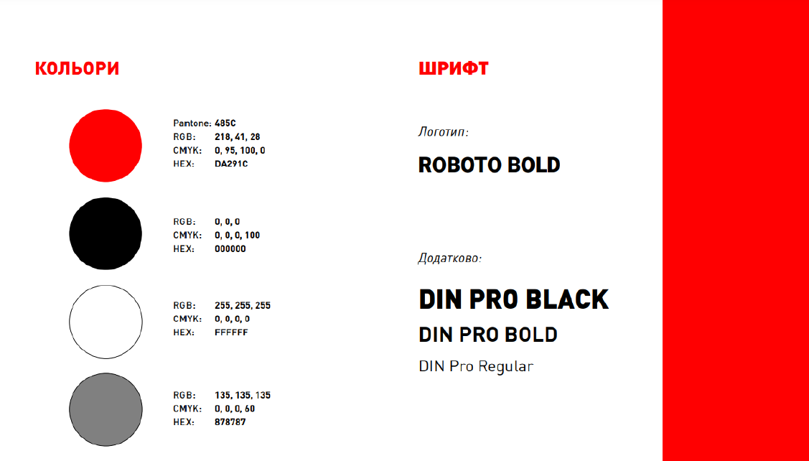
Додаток 4 до Запиту №3342NM

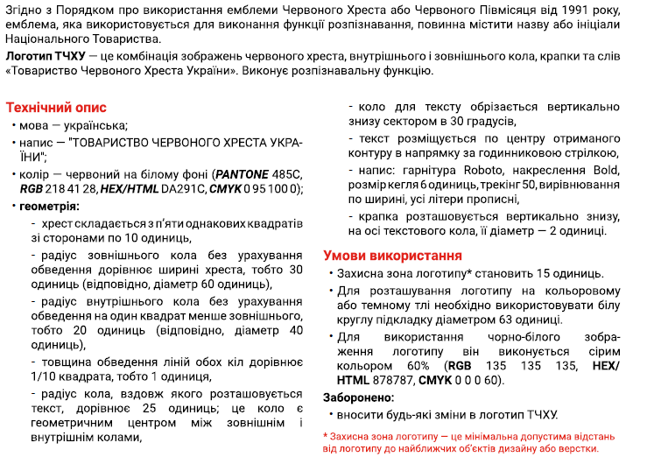
Візуальні стандарти | Логотип ТЧХУ
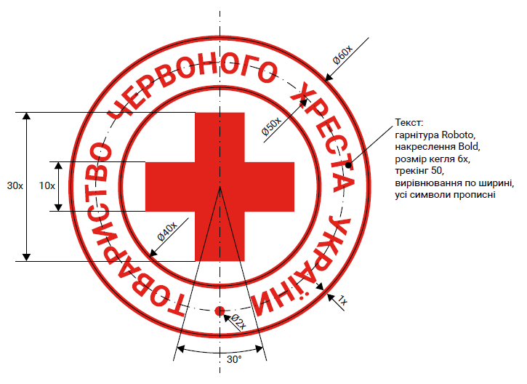

Схема пропорцій емблеми | Вимоги до нанесення

